Translations
 |  | Some translations are already on the 06.06.2026 sheet but I try to add most of things related to translations here

 | Fixed/ Pending | Screenshot of web | Comment | Eng text | Est text
 | Pending | 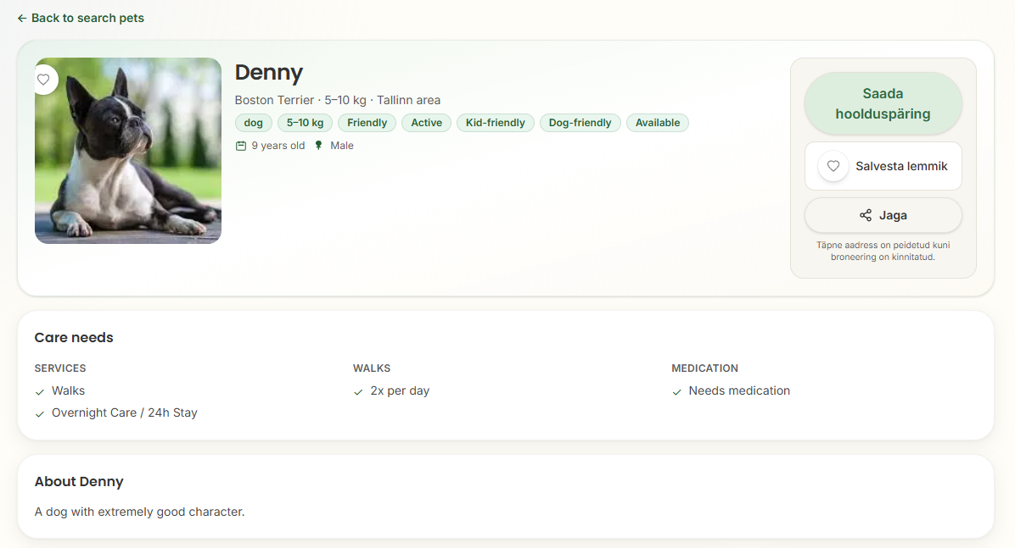 | NB! Some places are not getting translated! | | Back to search pets | Tagasi lemmikute otsingusse | dog | Koer | Friendly | Sõbralik | Active | Aktiivne | Kid-friendly | Lastesõbralik | Dog-friendly | Sõbralik teiste koertega | Available | Saadaval | 9 years old | 9-aastane | Male | Isane | Send care request | Saada hoiupäring | Save pet | Lisa lemmikute hulka | Share | Jaga | Exact address is hidden until booking is confirmed | Turvalisuse huvides avaldatakse täpne aadress alles pärast hoiupäringu kinnitamist. | Care needs | Lemmiku vajadused
 | Pending | 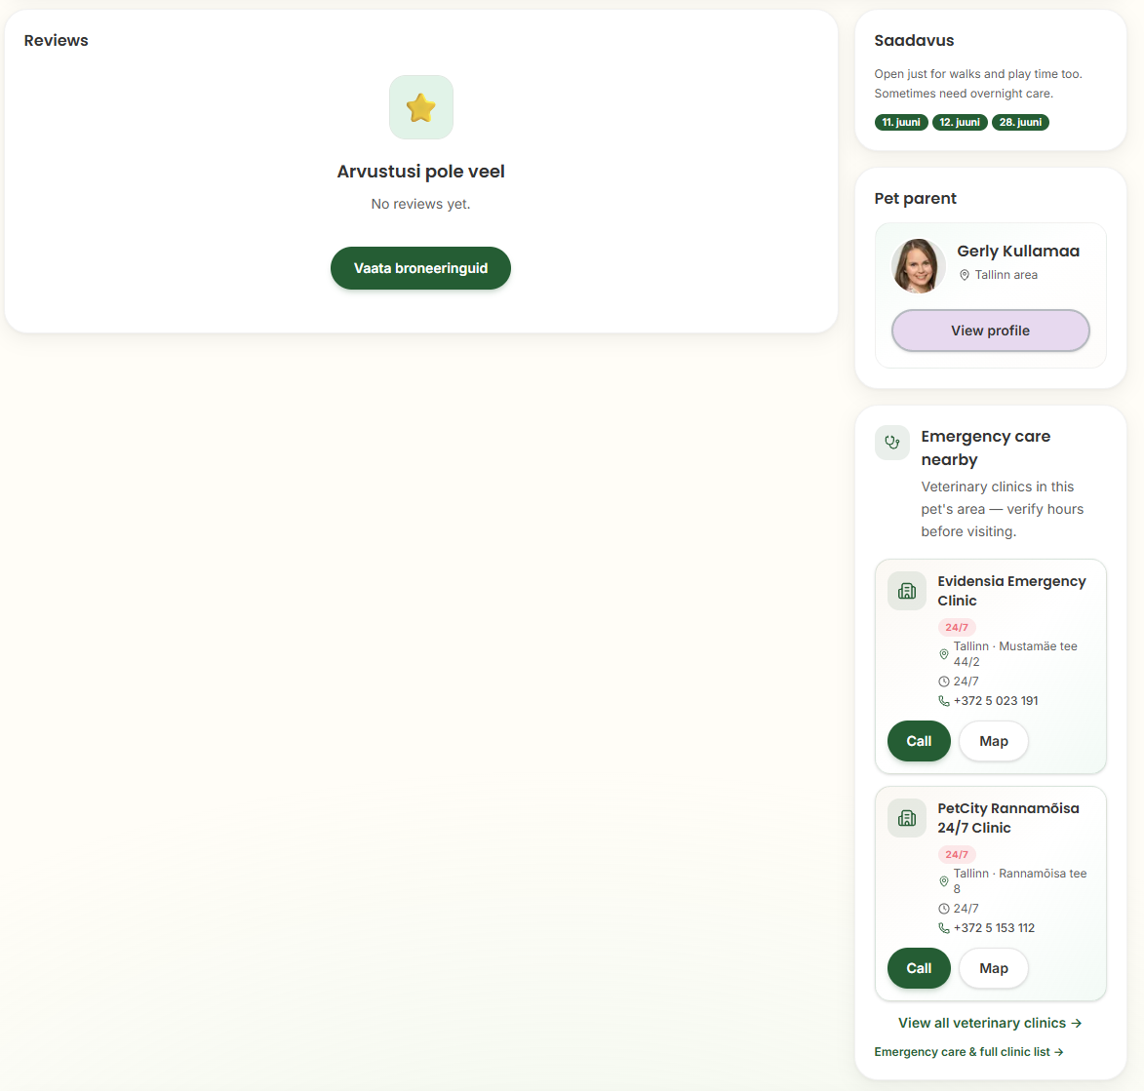 | NB! Some places are not getting translated! | | Reviews | Arvustused | No reviews yet. | Arvustusi pole veel. | View bookings | Vaata hoiupäringuid | Availability | Saadavus | Open just for walks and play time too. | Avatud ka jalutuskäikudeks ja mänguajaks. | Sometimes need overnight care. | Vahel vajan ka ööpäevaringset hoidu. | Pet parent | Loomaomanik | View profile | Vaata profiili | Emergency care nearby | Lähedal asuvad loomakliinikud | Veterinary clinics in this pet's area — verify hours before visiting. | Selle lemmiku piirkonnas asuvad loomakliinikud. Enne külastust kontrolli palun lahtiolekuaegu. | Call | Helista | Map | Kaardil
 | Pending | 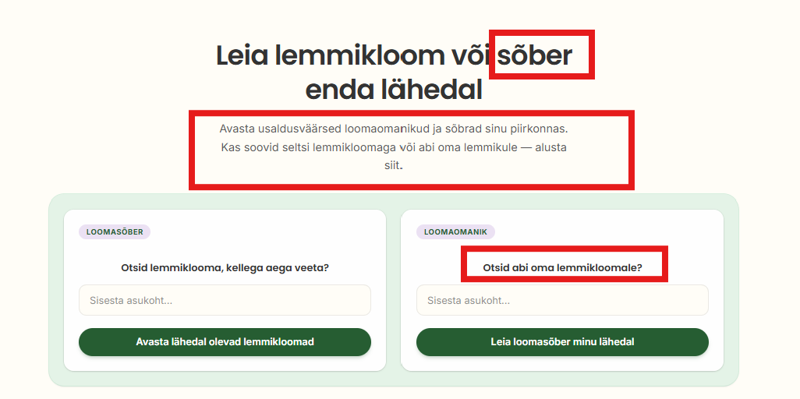 | Some translations are not very good and should be changed | Heading 1: Find a Pet or a Pet Friend Near You Heading 2: Discover trusted Pet Parents and Pet Friends in your area. Whether you’re looking to share care or enjoy meaningful pet companionship, it all starts here. Left box: Looking for a Pet to Spend Time With? Enter your location Explore Pets Nearby Right box: Looking for Help With Your Pet? Enter your location Find a Pet Friend Near Me | Heading 1: Leia lemmikloom või loomasõber enda lähedalt Heading 2: Tutvu loomaomanike ja loomasõpradega enda piirkonnas. Tahad veeta aega lemmikloomaga või otsid oma loomale hoolivat kaaslast? Esimene samm algab siit. Left box: Otsid lemmiklooma, kellega aega veeta? Sisesta oma asukoht Vaata lemmikloomi enda lähedal Right box: Otsid oma lemmikule hoolivat loomasõpra? Sisesta oma asukoht Leia loomasõber enda lähedal
 | Pending |  | These translations are not very good and should be corrected. | Flexible care, built around your pet | Paindlik hool, mis lähtub sinu lemmikust
 |  |  |  | From walks and home visits to daycare and overnight stays — choose safe, home-based pet care that fits your pet’s routine. | Jalutuskäikudest ja kodukülastustest kuni päevahoiu ja ööbimiseni – vali turvaline kodune lemmikloomahoid, mis sobib sinu lemmiklooma rutiiniga.

 |  |  |  | Daycare | Päevahoid
 |  |  |  | Daytime companionship that feels like a second home, not a facility. | Rahulik päev koos hooliva inimesega – koduses keskkonnas, mitte asutuses.
 |  |  |  | Learn More | Loe lähemalt

 |  |  |  | Walks | Jalutuskäigud
 |  |  |  | Reliable walks that fit your pet’s routine – even when your day doesn’t. | Jalutuskäigud sinu koera tavapärases rütmis – ka siis, kui sinu päev on tihe.

 |  |  |  | Overnight care | Ööpäevaringne hoid
 |  |  |  | Loving, overnight care when your pet needs a home — not a hotel. | Kui oled eemal, on sinu lemmik hoitud koduses keskkonnas – mitte hotellis.

 |  |  |  | Home Visits | Kodukülastused
 |  |  |  | Care for your pet in the comfort of their own home. | Lemmik saab jääda oma koju ja oma rutiini juurde.

 |  |  |  | Feeding only | Toitmiskülastused
 |  |  |  | Simple, reliable feeding when that’s all your pet needs. | Lihtne abi, kui lemmik vajab vaid kindlat söögiaega ja värsket vett.

 |  |  |  | Play visits | Mängu- ja seltsikülastused
 |  |  |  | Short visits focused on play, attention, and emotional connection | Lühikesed külastused mänguks, läheduseks ja päris koosolemiseks.
 | Pending |  | Change the translations | Why Choose Stay With My Pet | Miks valida Stay With My Pet
 |  |  |  | Designed for Real-Life Pet Sharing | Loodud päriselu olukordadeks
 |  |  |  | A fair, flexible platform built for people who care about animals — without pressure, transactions, or rigid rules. | Paindlik ja läbipaistev platvorm inimestele, kes hoolivad loomadest – ilma liigse surve ja jäikade raamideta.

 |  |  |  | Flexible Roles | Paindlikud rollid
 |  |  |  | You can join as a Pet Parent, a Pet Friend — or both. Switch roles freely as your life, needs, or availability change. | Saad liituda Loomaomaniku, Loomasõbra või mõlemana. Muuda rolli vastavalt oma elule, vajadustele ja võimalustele.

 |  |  |  | No Money Between Users | Kasutajate vahel raha ei liigu
 |  |  |  | Pet Parents and Pet Friends never pay each other. All payments are handled through platform access — keeping care ethical and pressure-free. | Loomaomanikud ja Loomasõbrad ei maksa teineteisele. Kõik tasud on seotud platvormi kasutamisega – see hoiab suhted selged ja hoiud eetilised.

 |  |  |  | Shared Care Agreements | Selged hoiukokkulepped
 |  |  |  | Before every booking, expectations are discussed openly. Routines, boundaries, and responsibilities are clear from the start. | Enne iga hoidmist arutatakse ootused läbi. Rutiinid, piirid ja vastutus on algusest peale kokku lepitud.

 |  |  |  | Care Without Burnout | Tasakaalustatud hool
 |  |  |  | Unlike gig platforms, we don’t encourage overbooking. Our model supports mindful sharing that respects pets’ wellbeing and people’s time. | Me ei soosi ülekoormust ega “võta kõik vastu” mentaliteeti. Meie mudel toetab teadlikku ja tasakaalustatud jagamist, mis arvestab nii loomade heaolu kui inimeste ajaga.
 | Pending |  | Make the translations better. | Safety & trust | Turvalisus ja usaldus
 |  |  |  | Verified profiles | Kontrollitud profiilid
 |  |  |  | Community members build trust through honest, complete profiles. | Kogukonna liikmed loovad usaldust ausate ja põhjalike profiilidega.
 |  |  |  | In-app messaging | Platvormisisene sõnumivahetus
 |  |  |  | Chat safely before you confirm any care or companionship. | Suhtle turvaliselt enne hoiu kokkuleppimist.
 |  |  |  | Reviews after bookings | Tagasiside pärast hoidu
 |  |  |  | Leave feedback after each stay to help others find reliable matches. | Jaga pärast hoiduperioodi oma kogemust, et aidata teistel teha häid valikuid.
 |  |  |  | Exact address hidden until accepted | Täpne aadress jääb privaatseks
 |  |  |  | Your home stays private until a booking request is accepted. | Kodu aadress avaldatakse alles pärast hoiutaotluse kinnitamist.
 | Pending | 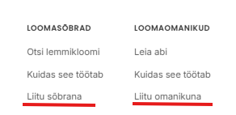 | Edit the translations marked with red. This text is in the footer | Join as Pet Friend /Join as Pet Parent | Liitu Loomasõbrana / Liitu Loomaomanikuna
29.06.2026 | Pending |  | Edit the Estonian translations | Pet Parent membership | Loomaomaniku liikmelisus
 |  |  |  | Plans for Pet Parents — send requests, book care, and message when you are ready. | Vali endale sobiv liikmelisus, et saata hoiutaotlusi, leppida kokku hoiuperioode ja suhelda loomasõpradega.
 |  |  |  | Dual member — both roles active | Mõlemad rollid on aktiivsed
 |  |  |  | Plan | Liikmelisus

 |  |  |  | One Time | Üks hoiukord
 |  |  |  | Unlock messaging for one care arrangement | Suhtle ühe hoiukokkuleppe raames
 |  |  |  | Make one booking of any length | Üks hoiukokkulepe vabalt valitud pikkusega
 |  |  |  | Leave and receive reviews after care | Jäta ja saa pärast hoiuperioodi tagasisidet
 |  |  |  | Ideal for occasional or first-time use | Sobib hästi esimeseks hoiukorraks või aeg-ajalt kasutamiseks

 |  |  |  | 3 Month | 3 kuud
 |  |  |  | Unlimited bookings for 3 months | Piiramatu arv hoiukokkuleppeid
 |  |  |  | Flexible booking lengths — short or long stays | Vali hoiuperioodi pikkus vastavalt oma vajadusele
 |  |  |  | Unlimited messaging with matched users | Piiramatu suhtlus teiste liikmetega.
 |  |  |  | Leave and receive reviews | Jäta ja saa tagasisidet
 |  |  |  | Perfect for travel periods or recurring help | Sobib hästi sagedasema hoiuvajaduse korral

 |  |  |  | 1 Year | 1 aasta
 |  |  |  | Unlimited bookings for 12 months | Piiramatu arv hoiukokkuleppeid aasta vältel
 |  |  |  | Unlimited messaging and connections | Piiramatu suhtlus teiste liikmetega
 |  |  |  | Ideal for long-term flexibility and peace of mind | Loo pikaajalisi usaldusväärseid kontakte
 |  |  |  | Build trusted relationships through reviews | Jäta ja saa tagasisidet pärast iga hoiukorda
 |  |  |  | Best value for regular users | Parim väärtus regulaarsetele kasutajatele
29.06.2026 | Pending |  | Edit English texts - I changed the texts so that it would be more suitable for Pet Friend Edit Estonian texts | Pet Friend membership | Loomasõbra liikmelisus
 |  |  |  | One Time | Üks hoiukord
 |  |  |  | Unlock messaging to meet your first pet | Avab suhtluse esimese loomaga tutvumiseks
 |  |  |  | Set up one meetup, however long it suits you | Korralda üks kohtumine, nii lühike või pikk kui soovid
 |  |  |  | Leave and receive a review after your first meetup | Jäta ja saa tagasisidet pärast esimest kohtumist
 |  |  |  | Perfect if you want to test it out before committing further | Sobib ideaalselt, kui tahad esmalt järgi proovida

 |  |  |  | 3 Month | 3 kuud
 |  |  |  | Unlimited meetups for 3 months | Piiramatud kohtumised kolme kuu jooksul
 |  |  |  | Flexible length — a quick walk or a longer hangout | Paindlik kestus — lühike jalutuskäik või pikem koosveedetud aeg
 |  |  |  | Unlimited messaging with matched pet parents | Piiramatu suhtlus endale sobivate loomaomanikega
 |  |  |  | Leave and receive reviews | Jäta ja saa tagasisidet
 |  |  |  | Great for anyone who wants regular time with pets | Sobib neile, kes soovivad loomadega regulaarselt koos olla

 |  |  |  | 1 Year | 1 aasta
 |  |  |  | Unlimited meetups for a full year | Piiramatud kohtumised kogu aasta jooksul
 |  |  |  | Unlimited messaging and new connections | Piiramatu suhtlus ja uued tutvused
 |  |  |  | Ideal if you want ongoing pet company without the commitment | Ideaalne, kui soovid püsivat loomade seltskonda ilma omamiskohustuseta
 |  |  |  | Reviews build your trust score, opening up more opportunities | Tagasiside kaudu kasvatad usaldusväärsust, mis avab rohkem võimalusi
 |  |  |  | Best choice for those who want pets to be a regular part of life | Parim valik neile, kes soovivad loomi oma igapäevaellu

